新規登録
外部設計書 |  |  |  |  |  |  |  | チーム名 |  | ふわふわポンデリング
 |  |  |  |  |  |  |  | 画面名 |  | 新規登録 |  |  |  |  |  | 作成者 | 永吉 藤野 |  |  | 更新者 | 永吉 藤野
 |  |  |  |  |  |  |  | システム名 |  | しごおわ日和 |  |  |  |  |  | 作成日 | 2025-06-05 |  |  | 更新日 | 2025-06-09
 |  |  |  |  |  |  |  | 備考

 | 画面設計

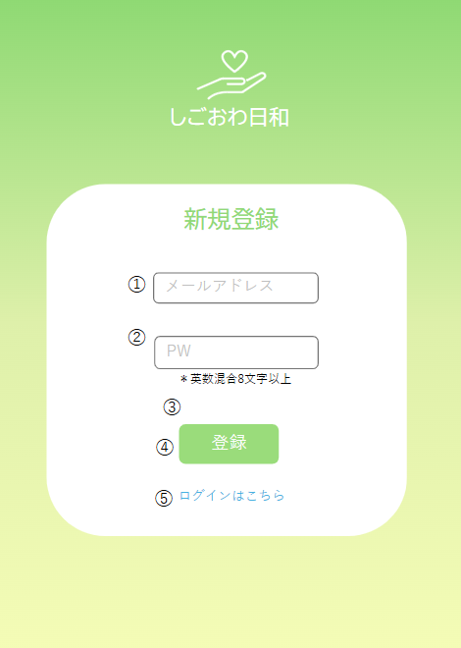
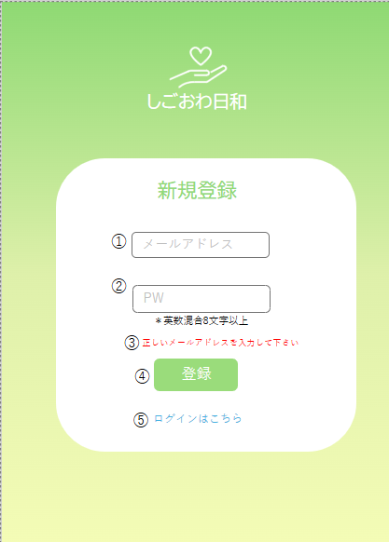

 | 機能設計
 |  | ページロード

 |  |  |  | 本画面ではページロード時の処理は無し。
 |  |  |  | 登録画面用jspを表示する。

 |  |  |  | ④登録ボタン押下時

 |  |  |  |  | ボタン押下時、以下のエラーチェックを行う。
 |  |  |  |  | 1.メールアドレスが入力されていない。
 |  |  |  |  |  | 「メールアドレスを入力してください。」 のエラーメッセージをブラウザのバリデーションにより表示をする。
 |  |  |  |  | 2.パスワードが入力されていない。
 |  |  |  |  |  | 「パスワードを入力してください。 」 のエラーメッセージをブラウザのバリデーションにより表示する。
 |  |  |  |  | 3.メールアドレスの形式が正しくない。
 |  |  |  |  |  | 「正しいメールアドレスを入力してください」のエラーメッセージを➂エリアに表示する。
 |  |  |  |  | 4.パスワードが８文字以上英数混合でない。
 |  |  |  |  |  | 「パスワードは８文字以上英数混合で入力してください」のエラーメッセージを➂に表示する。

 |  |  |  |  | 上記エラーが無い場合、以下の処理を行う。
 |  |  |  |  | 1 | メールアドレスとパスワードをテーブルに登録する。
 |  |  |  |  | 2 | 登録完了後、ログインページにリダイレクト。

 |  |  |  | ➄「ログインはこちら」リンクを押下時に、ログイン画面に遷移する。

 | 項目定義書

 | No |  | 物理名 |  |  |  | 論理名 |  | 画面型 |  | データ型(Java) | min |  | max |  | DBテーブル |  | DBカラム | 備考
 |  | 1 | email |  |  |  | メールアドレス |  | input |  | String |  | 6 |  | 254 | users |  | email | 新規登録に必要なメールアドレスの入力欄
 |  | 2 | password |  |  |  | パスワード |  | input |  | String |  | 8 |  | 255 | users |  | password | パスワード入力欄
 |  | 3 | message |  |  |  | メッセージエリア |  | div |  | String |  |  |  |  |  |  |  | エラーメッセージ表示エリア
 |  | 4 | signupButton |  |  |  | 登録ボタン |  | button |  |  |  |  |  |  |  |  |  | 登録処理実行
 |  | 5 | loginLink |  |  |  | ログインリンク |  | a |  |  |  |  |  |  |  |  |  | ログイン画面への遷移

ログイン
外部設計書 |  |  |  |  |  |  | チーム名 |  | ふわふわポンデリング
 |  |  |  |  |  |  | 画面名 |  | ログイン |  |  |  |  |  | 作成者 | 永吉 藤野 |  |  | 更新者 | 永吉 藤野
 |  |  |  |  |  |  | システム名 |  | しごおわ日和 |  |  |  |  |  | 作成日 | 2025-06-05 |  |  | 更新日 | 2025-06-09
 |  |  |  |  |  |  | 備考

 | 画面設計

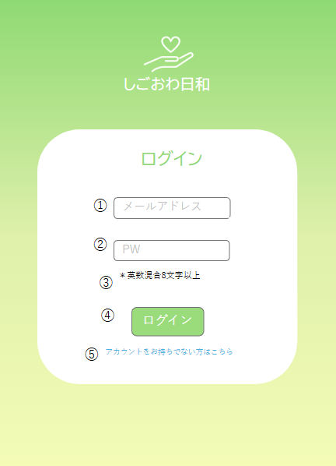
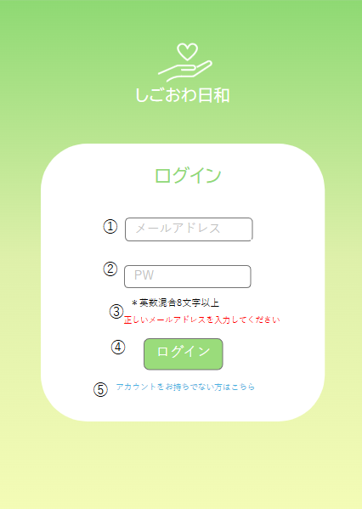

 | 機能設計
 |  | ページロード

 |  |  |  | 本画面ではページロード時の処理は無し。
 |  |  |  | ログイン画面用jspを表示する。

 |  |  | ➃ログインボタン押下時

 |  |  |  | ボタン押下時、以下のエラーチェックを行う。
 |  |  |  | 1.メールアドレスが入力されていない。
 |  |  |  |  | 「メールアドレスを入力してください。」 のエラーメッセージをブラウザのバリデーションにより表示をする。
 |  |  |  | 2.パスワードが入力されていない。
 |  |  |  |  | 「パスワードを入力してください。 」 のエラーメッセージをブラウザのバリデーションにより表示する。
 |  |  |  | 3.メールアドレスの形式が正しくない。
 |  |  |  |  | 「正しいメールアドレスを入力してください」のエラーメッセージを➂エリアに表示する。

 |  |  |  | 上記エラーが無い場合、以下のパスワードチェックを行う。

 |  |  |  | メールアドレスとパスワードを用いてusersテーブルを検索し、1件ヒットするかどうかをチェックする。

 |  |  |  | 上記チェックにて、ユーザー名とパスワードが1件ヒットした場合は「ホーム」画面に遷移する。
 |  |  |  | 1件ではない場合、本画面の③のメッセージエリアに「メールアドレスまたはパスワードに誤りがあります」と表示する。

 |  |  | ➄「アカウントをお持ちでない方はこちら」のリンク押下時に、画面は新規登録画面に遷移する

 | 項目定義書

 | No |  | 物理名 |  |  | 論理名 |  | 画面型 |  | データ型(Java) | min |  | max |  | DBテーブル |  | DBカラム | 備考
 |  | 1 | email |  |  | メールアドレス |  | input |  | String |  | 6 |  | 254 | users |  | email | ログインに必要なメールアドレスの入力欄
 |  | 2 | password |  |  | パスワード |  | input |  | String |  | 8 |  | 255 | users |  | password | パスワード入力欄、英数混合8文字以上
 |  | 3 | message |  |  | メッセージエリア |  | div |  | String |  |  |  |  |  |  |  | エラーメッセージ表示、初期状態は非表示
 |  | 4 | loginButton |  |  | ログインボタン |  | button |  |  |  |  |  |  |  |  |  | ログイン処理実行
 |  | 5 | newUserLink |  |  | 新規登録リンク |  | a |  |  |  |  |  |  |  |  |  | 新規登録画面へのリンク

気分登録
外部設計書 |  |  |  |  |  |  | チーム名 |  | ふわふわポンデリング
 |  |  |  |  |  |  | 画面名 |  | 気分登録 |  |  |  | 作成者 | 永吉 藤野 |  |  | 更新者 | 藤野
 |  |  |  |  |  |  | システム名 |  | しごおわ日和 |  |  |  | 作成日 | 2025-06-09 |  |  | 更新日 | 2025-06-09
 |  |  |  |  |  |  | 備考

 | 画面設計

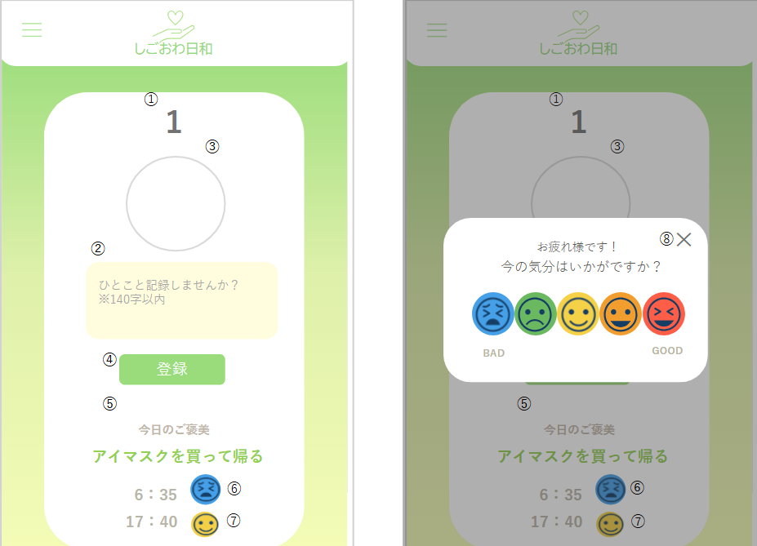
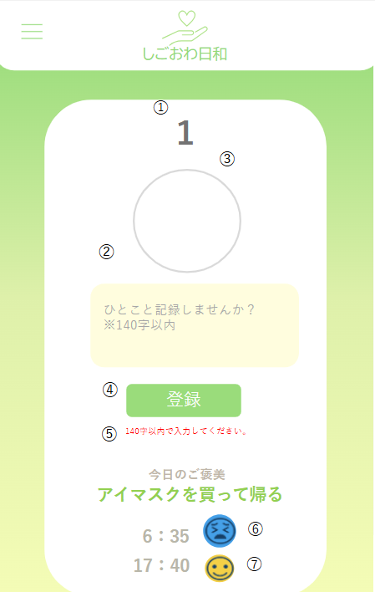

 |  |  |  |  |  |  |  |  |  |  |  |  |  |  |  |  |  |  | 2

 | 機能設計
 |  | ページロード：ホームカレンダーの日付をタップすると本画面を表示する
 |  |  | 気分登録画面用jspを表示する。

 |  |  |  | 1 ➀はカレンダーでタップした日の日付を表示させる

 |  |  |  | 2 ➁にコメントを１４０字以内で入力できる

 |  |  |  | 3 ➂の円を押下時、⑧のモーダルが表示され、気分を選択あるいは、×を押下でモーダルを閉じる。➂に選択された気分が表示される

 |  |  |  | 4 ➃を押下時、登録される。
 |  |  |  |  | ➃を押下時、以下のエラーチェックを行う。
 |  |  |  |  |  | 1.ひとこと記録が140字を超えているか。
 |  |  |  |  | 「 140字以内で入力してください。 」 とエラーメッセージを➄に表示する
 |  |  |  |  |  | 2.➂の気分が選択されているか
 |  |  |  |  |  | 「気分登録は必須です。」とエラーメッセージを➄に表示する
 |  |  |  |  |  | ２つエラーの時は２つのエラーメッセージを➄に表示する

 |  |  |  | 5 ➅、⑦は気分登録されたアイコンと時間を反映させて表示し、気分登録されるごとに下に表示されていく

 | 項目定義書

 | No |  | 物理名 |  |  | 論理名 |  | 画面型 |  | データ型(Java) | min | max | DBテーブル |  | DBカラム | 備考
 |  | 1 | selectedDate |  |  | 選択日表示 |  | div |  | String |  |  | mood_records |  | record_date | カレンダーで選択された日付を表示
 |  | 2 | commentArea |  |  | コメント入力欄 |  | textarea |  | String |  | 140 | mood_records |  | comment | ひとこと記録欄。140文字以内
 |  | 3 | moodSelectButton |  |  | 気分選択ボタン |  | img |  |  |  |  |  |  |  | 気分アイコンの選択ボタン
 |  | 4 | registerButton |  |  | 登録ボタン |  | button |  |  |  |  |  |  |  | 入力内容を登録するボタン
 |  | 5 | errorMessage |  |  | エラーメッセージ |  | div |  | String |  |  |  |  |  | コメント未入力や気分未選択時に表示
 | 6＆7 |  | recordTimelist |  |  | 気分登録時刻 |  | span |  | String |  |  | mood_records |  | time | 登録された気分とアイコンを記録して表示

 |  | 8 | moodSelectModal |  |  | 気分選択モーダル |  | div |  |  |  |  |  |  |  | 気分選択用モーダルウィンドウ

今週のレポート
外部設計書 |  |  |  |  |  | チーム名 |  | ふわふわポンデリング
 |  |  |  |  |  | 画面名 |  | 今週のレポート |  |  |  | 作成者 | 和田 山崎 |  |  | 更新者 | 和田 山崎
 |  |  |  |  |  | システム名 |  | しごおわ日和 |  |  |  | 作成日 | 2025-06-06 |  |  | 更新日 | 2025-06-09
 |  |  |  |  |  | 備考

 | 画面設計

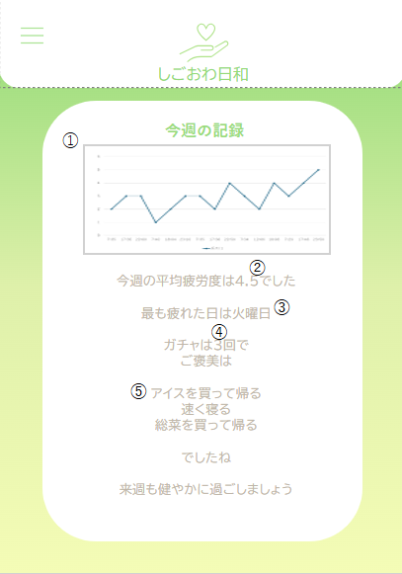

 | 機能設計
 |  |  | ページロード
 |  |  |  | メニューバーのレポート確認を押下後、レポート画面のjspが表示される
 |  |  |  | 毎週土曜日９時に更新

 |  |  | ①縦軸は疲労度５段階、気分を登録した時間を横軸とした折れ線グラフ
 |  |  | ②登録された気分５段階の平均を挿入
 |  |  | ③月曜から金曜の間で、最も疲労度が高い(5に近い)気分を登録した曜日を挿入
 |  |  | ④一週間でガチャを引いた回数をカウントし挿入
 |  |  | ⑤退勤ガチャの結果を一覧表示

 |  |  | 退勤ガチャは１日一回のため最大５行に増える。その場合は白背景の部分を下に伸ばしスクロール可能にする。

 | 項目定義書

 | No |  | 物理名 |  | 論理名 |  | 画面型 |  | データ型(Java) | min | max | DBテーブル |  | DBカラム | 備考
 |  | 1 | WeeklyMoodData |  | 記録グラフ |  | div |  |  |  |  | mood_records |  | record_date, mood | 1週間分の気分記録をグラフで表示
 |  | 2 | averageFatigueLevel |  | 平均疲労度 |  | span |  |  |  |  | mood_records |  | record_date, mood | その週の疲労度の平均値を計算して表示
 |  | 3 | mostFatiguedDay |  | 最も疲れた曜日 |  | span |  |  |  |  | mood_records |  | record_date, mood | その週最も疲労度が高かった曜日を表示
 |  | 4 | gachaCount |  | ガチャ回数 |  | span |  |  |  |  | rewards_result |  |  | その週に引いたガチャの回数を表示
 |  | 5 | weeklyReward |  | 今週のご褒美 |  | span |  |  |  |  | rewards_result |  |  | その週にガチャから出たご褒美を表示

退勤ガチャ
外部設計書 |  |  |  |  |  | チーム名 |  | ふわふわポンデリング
 |  |  |  |  |  | 画面名 |  | 退勤ガチャ |  |  |  | 作成者 | 永吉 藤野 |  |  | 更新者 | 永吉 藤野
 |  |  |  |  |  | システム名 |  | しごおわ日和 |  |  |  | 作成日 | 2025-06-06 |  |  | 更新日 | 2025-06-09
 |  |  |  |  |  | 備考

 | 画面設計

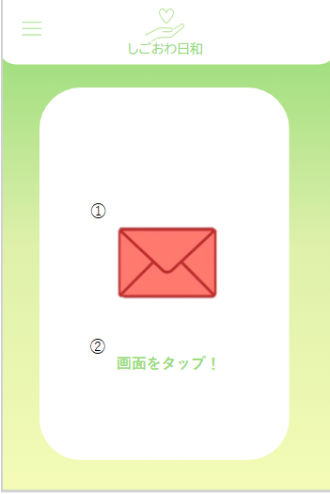
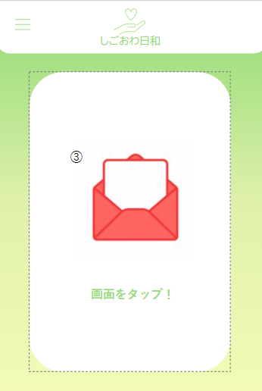
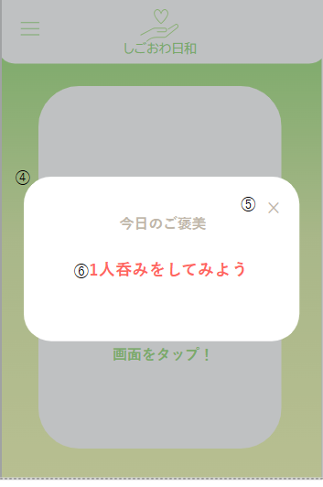
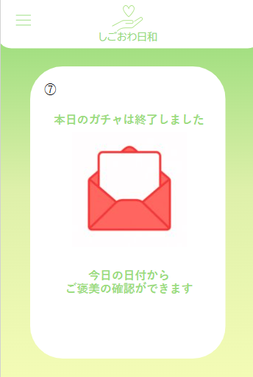

 | 機能設計
 |  | ページロード：メニューバーの退勤ガチャを押下時、本画面を表示する
 |  | 退勤ガチャ画面用jspを表示する。

 |  |  | ①は退勤ガチャの初期状態。②を押下時、アイコンが③の状態に変化（便箋が開く演出）

 |  |  | ③の演出の後に④のご褒美モーダル出現
 |  |  | ⑤押下時モーダルを閉じる
 |  |  | ⑥のメッセージはあらかじめ存在するメッセージの中からランダムに選ばれ、表示される

 |  | 下記の内容で気分登録のレベルによってガチャの色を変え、ご褒美の内容も違うものを出力
 |  |  | 1 疲労度高 : 1
 |  |  |  | ガチャの①の色を青色にし、入浴剤を買おう、アイマスクを買おうなどの疲労回復中心のもの

 |  |  | 2 疲労度中 : 2 ~ 4
 |  |  |  | ガチャの①の色を黄色にし、アイスを買って帰る、総菜を買って帰るなどの適度に気分の上がるもの

 |  |  | 3 疲労度低 : 5
 |  |  |  | ガチャの①の色を赤色にし、一人呑み、入ったことのないお店に挑戦などのチャレンジ性あるもの

 |  | このガチャ機能は一日に一回しか引くことができない制限を設ける
 |  |  | ⑤の押下時⑦の画面が表示され、クリックしてもガチャを引くことができない
 |  |  | ガチャを引いた後はホーム画面から退勤ガチャ画面に遷移しても⑦の画面が表示され、ガチャを引くことができない

 | 項目定義書

 | No |  | 物理名 |  | 論理名 |  | 画面型 |  | データ型(Java) | min | max | DBテーブル |  | DBカラム | 備考
 |  | 1 | gachaIconInitial |  | 初期封筒アイコン |  | img |  |  |  |  |  |  |  | 退勤ガチャ初期状態の封筒アイコン
 |  | 2 | gachaTapArea |  | タップエリア |  | div |  |  |  |  |  |  |  | 画面タップ領域。押下でガチャ開封演出へ
 |  | 3 | gachaIconOpen |  | 開封済みアイコン |  | img |  |  |  |  |  |  |  | 開封後の封筒アイコン表示
 |  | 4 | rewardModal |  | ご褒美モーダル |  | div |  |  |  |  |  |  |  | ガチャのご褒美を表示するモーダルウィンドウ
 |  | 5 | rewardCloseButton |  | モーダル閉じるボタン |  | div |  |  |  |  |  |  |  | ご褒美モーダルを閉じるボタン
 |  | 6 | rewardMessage |  | ご褒美メッセージ |  | p |  | String |  |  | rewards_collection |  | message | ご褒美メッセージはDBからランダムで表示
 |  | 7 | gachaCompleteMessage |  | ガチャ完了メッセージ |  | div |  |  |  |  |  |  |  | 本日のガチャ終了後に表示されるメッセージ

アカウント情報
外部設計書 |  |  |  |  |  | チーム名 |  |  | ふわふわポンデリング
 |  |  |  |  |  | 画面名 |  |  | アカウント情報 |  |  |  |  |  |  | 作成者 | 重田 |  |  | 更新者 | 重田
 |  |  |  |  |  | システム名 |  |  | しごおわ日和 |  |  |  |  |  |  | 作成日 | 2025-06-06 |  |  | 更新日 | 2025-06-09
 |  |  |  |  |  | 備考

 | 画面設計

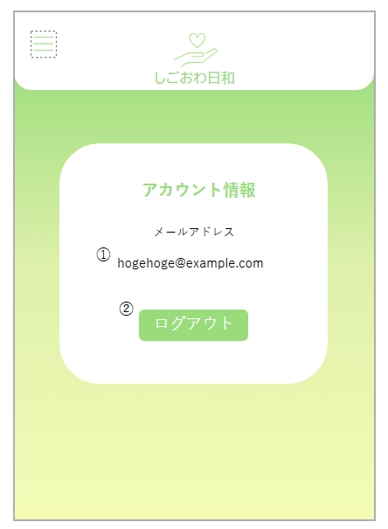

 | 機能設計
 |  | ページロード
 |  |  | 上記画面が表示される。

 |  |  |  | ①：ユーザー情報のうち、登録メールアドレスが表示される。

 |  |  |  | ②：ログアウトボタンを押下するとユーザーのセッション情報が削除され、ログイン画面にリダイレクトされる。

 | 項目定義書

 | No |  | 物理名 |  | 論理名 |  | 画面型 |  |  | データ型(Java) |  | min |  | max |  | DBテーブル |  | DBカラム | 備考
 |  | 1 | userEmail |  | メールアドレス表示 |  |  | span |  |  | String |  | 6 |  | 254 | users |  | email
 |  | 2 | logoutBotton |  | ログアウトボタン |  |  | botton

